Pinout
Pin Number | Input/Output | Special Function | Arduino CNC shield connection | iCat Pin
0 | Digital I/O | RX (Serial Input) |  |  | Arducam | Termistor DS18B20 | MOSFET | LED | DRIVER | ZEISS
1 | Digital I/O | TX (Serial Output) |  |  | CS | NTC | PWM MOSFET | PWM LED | EN | IN
2 | Digital I/O |  | STEP X | STEP X | MOSI |  |  |  | DIR X
3 | Digital I/O | PWM | STEP Y | PWM MOSFET | MISO |  |  |  | DIR Y
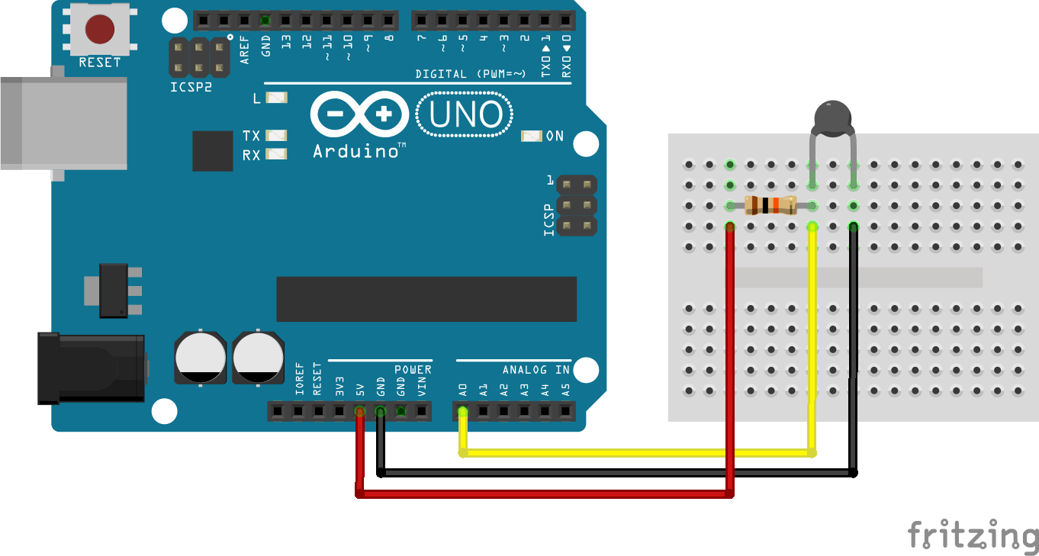
4 | Digital I/O |  | STEP Z | STEP Y | SCK |  |  |  | STEP X
5 | Digital I/O | PWM | DIR X | DIR X | SDA |  |  |  | STEP Y
6 | Digital I/O | PWM | DIR Y | PWM LED | SCL
7 | Digital I/O |  | DIR Z | DIR Y
8 | Digital I/O |  | EN | EN
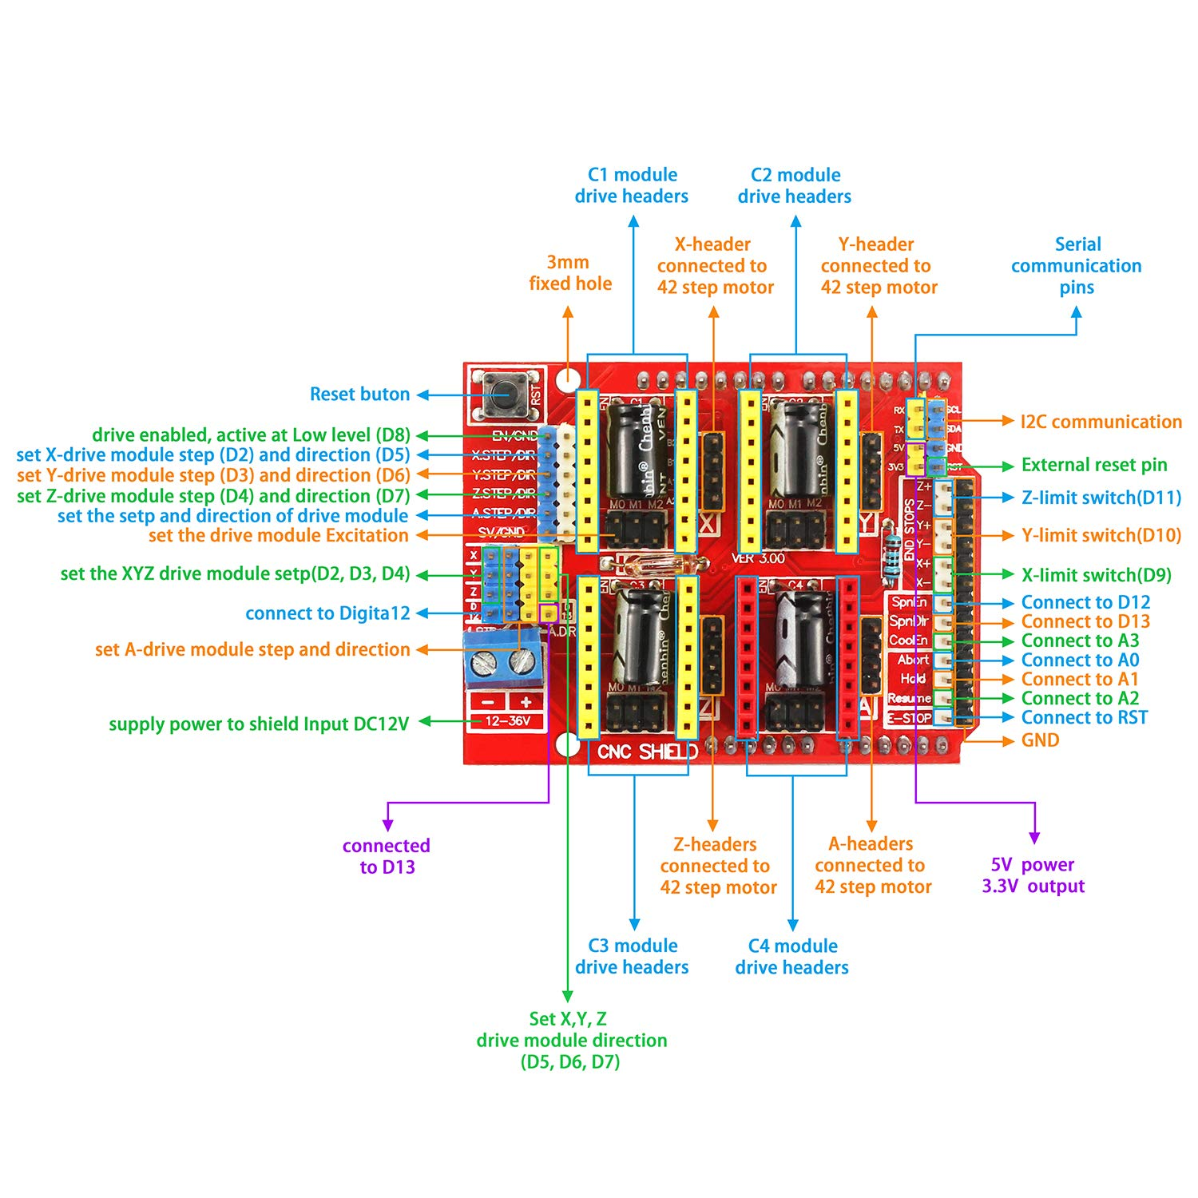
9 | Digital I/O | PWM | X Endstop
10 | Digital I/O | PWM | Y Endstop | CS
11 | Digital I/O | PWM | Z Endstop | MOSI
12 | Digital I/O |  | SpnEn | MISO
13 | Digital I/O |  | SpnDir | SCK
A0 | Analog Input, Digital I/O |  | Abort | NTC
A1 | Analog Input, Digital I/O |  | Hold | IN
A2 | Analog Input, Digital I/O |  | Resume
A3 | Analog Input, Digital I/O |  | Coolant
A4 | Analog Input, Digital I/O |  | SDA | SDA
A5 | Analog Input, Digital I/O |  | SCL | SCL

AREF | Input | Analog Reference
GND |  | Ground
RESET |  | Reset
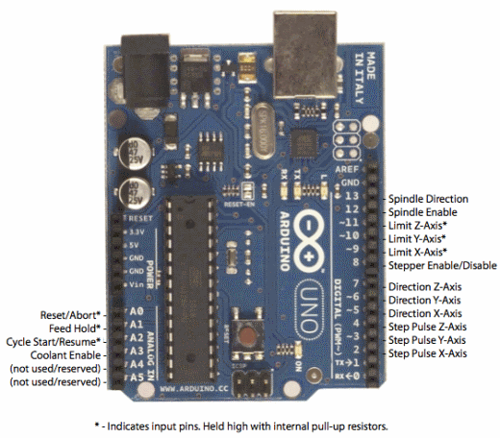
3.3V |  | 3.3V Output
5V |  | 5V Output
VIN |  | Voltage Input

